상품제안서
SD 정장피규어 감사패 (트로피받침대 포함) | 상품코드: F04098

 |  |  |  |  |  |  | 02-412-0044 | www.easy1.co.kr
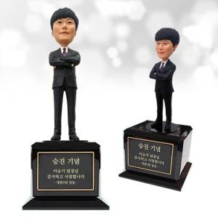

【상세/제작정보】

【인쇄/포장옵션】 | 실크 / 별도문의

【공급단가】 | 수량 | 1~ | 5~ | 10~ | 50~ | 100~
*VAT별도 | 단가 | 472,500원 | 455,000원 | 437,500원 | 420,000원 | 409,500원

【상품 URL】 | https://easy1.co.kr:443/src/goods_detail.php?gdno=4098

